Practice 02 - Solution 02
構成
 | javascript_advance
 |  | 01_js_to_know
 |  |  | 01_Creation_Phase
 |  |  |  | hoisting.js
 |  |  |  | index.html
 |  |  | 02_Temporal_Dead_Zone
 |  |  |  | index.html
 |  |  |  | main.js
 |  |  |  | tdz.js
 |  |  | 03_Scope_Chain
 |  |  |  | challenge_02.js
 |  |  |  | index.html
 |  |  |  | scope_chain.js
 |  |  | 04_Parameters_Arguments
 |  |  |  | index.html
 |  |  |  | main.js
 |  |  | 05_Closure
 |  |  |  | cached.js
 |  |  |  | index.html
 |  |  |  | main.js
 |  |  | 06_this_keyword
 |  |  |  | default_binding.js
 |  |  |  | implicit_binding.js
 |  |  |  | index.html
 |  |  | 07_Explicit-Binding-bind-call-va-apply
 |  |  |  | arrow-this.js
 |  |  |  | index.html
 |  |  |  | main.js
 |  | 02_async_programming
 |  |  | 01_Single-Thread-va-Blocking
 |  |  |  | index.html
 |  |  |  | main.js
 |  |  | 02_SetTimeout-va-nhung-hien-tuong-la
 |  |  |  | index.html
 |  |  |  | main.js
 |  |  | 03_Event-Loop-va-Callback-Queues
 |  |  |  | index.html
 |  |  |  | main.js
 |  |  | 04_Bai-tap-thuc-hanh-so-01-02
 |  |  |  | challenge_01.js
 |  |  |  | challenge_02.js
 |  |  |  | index.html
 |  |  |  | solution_01.js
 |  |  |  | solution_02.js | → | edit

javascript_advance/02_async_programming/04_Bai-tap-thuc-hanh-so-01-02/solution_02.js
 | // debugger;
 | function fakeGetData(url, callbackFn) {
 |  | var fakeResponses = {
 |  |  | https://quangvu.com/api/1: "Data1",
 |  |  | https://quangvu.com/api/2: "Data2",
 |  |  | https://quangvu.com/api/3: "Data3"
 |  | };
 |  | var randomMiliseconds = Math.floor(Math.random() * 5000) + 1000;

 |  | console.log(`Đang gọi API với URL : ${url} - Thời gian ${randomMiliseconds}ms`);

 |  | setTimeout(function(){
 |  |  | callbackFn(fakeResponses[url]);
 |  | }, randomMiliseconds);
 | }

 | /**
 | * Yêu cầu Challenge 02:
 | * 1. Các lời gọi API sẽ có thời gian chạy khác nhau và ngẫu nhiên.
 | * 2. Cả 3 lời gọi API phải được chạy đồng thời cùng một lúc.
 | * 3. Chỉ áp dụng các kiến thức cơ bản của Javascript (Không dùng Promise)
 | * 4. API nào chạy xong phải in kết quả ra ngay (Nhưng phải đảm bảo đúng thứ tự 1->2->3)
 | */

 | // API1 API2 API3
 | // 1s 2s 3s
 | // 1s 3s 2s
 | // 2s 1s 3s
 | // 2s 3s 1s
 | // 3s 1s 2s

 | // Design Pattern

 | function startRunAPI(url) {
 | let res = null;
 | let callback = null;

 | fakeGetData(url, function(data) {
 | if (callback !== null) { |  |  |  |  |  | → | Kiểm tra nếu như callback khác null nghĩa là callback là 1 function. Nếu callback là 1 function thì có nghĩa là hàm getData đã được chạy vì getData đã được chạy rồi thì callback mới được gán callback = cbFn. Trường
 | callback(data); // cbFn(res) |  |  |  |  |  |  | hợp này mình sẽ gửi data ra bên ngoài luôn từ bước này bằng cách gọi hàm callback hay cũng chính là hàm cbFn
 | } else { |  |  |  |  |  | → | Trường hợp này callback là null đồng nghĩa với việc function getData chưa được chạy, trường hợp này mình tiến hành lưu lại data vào res
 | res = data;
 | }
 | })

 | return function getData(cbFn) { |  |  |  |  |  | → | Mình có 2 function được gọi tại 2 thời điểm khác nhau đó là function getData và function call back ở trong hàm fakeGetData
 | if (res !== null) { |  |  |  |  |  | → | res khác null có nghĩa là hàm fakeGetData đã chạy xong, chỉ khi nào fakeGetData chạy xong thì data mới có giá trị và data được gán cho res
 | cbFn(res); |  |  |  |  |  | → | res khác null nên mình tiến hành gọi hàm call back cbFn() ở đây
 | } else {
 | callback = cbFn; |  |  |  |  |  | → | hàm fakeGetData chưa được chạy tức là data chưa có giá trị thì mình sẽ chờ mà chưa gọi hàm cbFn ngay mà mình sẽ lưu tạm thời hàm này vào biến callback. Bản thân 1 hàm trong JS
 | } |  |  |  |  |  |  | nó là dạng First Class Object(First Class Function) nên mình có thể truyền vào hàm khác như 1 tham số, có thể return từ 1 hàm khác hoặc cũng có thể lưu lại như 1 biến
 | }
 | }

 | let fnGetData1 = startRunAPI('https://quangvu.com/api/1'); // thunk
 | let fnGetData2 = startRunAPI('https://quangvu.com/api/2'); // thunk
 | let fnGetData3 = startRunAPI('https://quangvu.com/api/3'); // thunk

 | fnGetData1(function(res1) { |  |  |  |  |  | → | Gọi hàm nhưng sau khi setTimeout() chạy xong thì mới có mới có dữ liệu res1
 | console.log(res1)
 | fnGetData2(function(res2){
 | console.log(res2)
 | fnGetData3(function(res3){
 | console.log(res3)
 | })
 | })
 | })

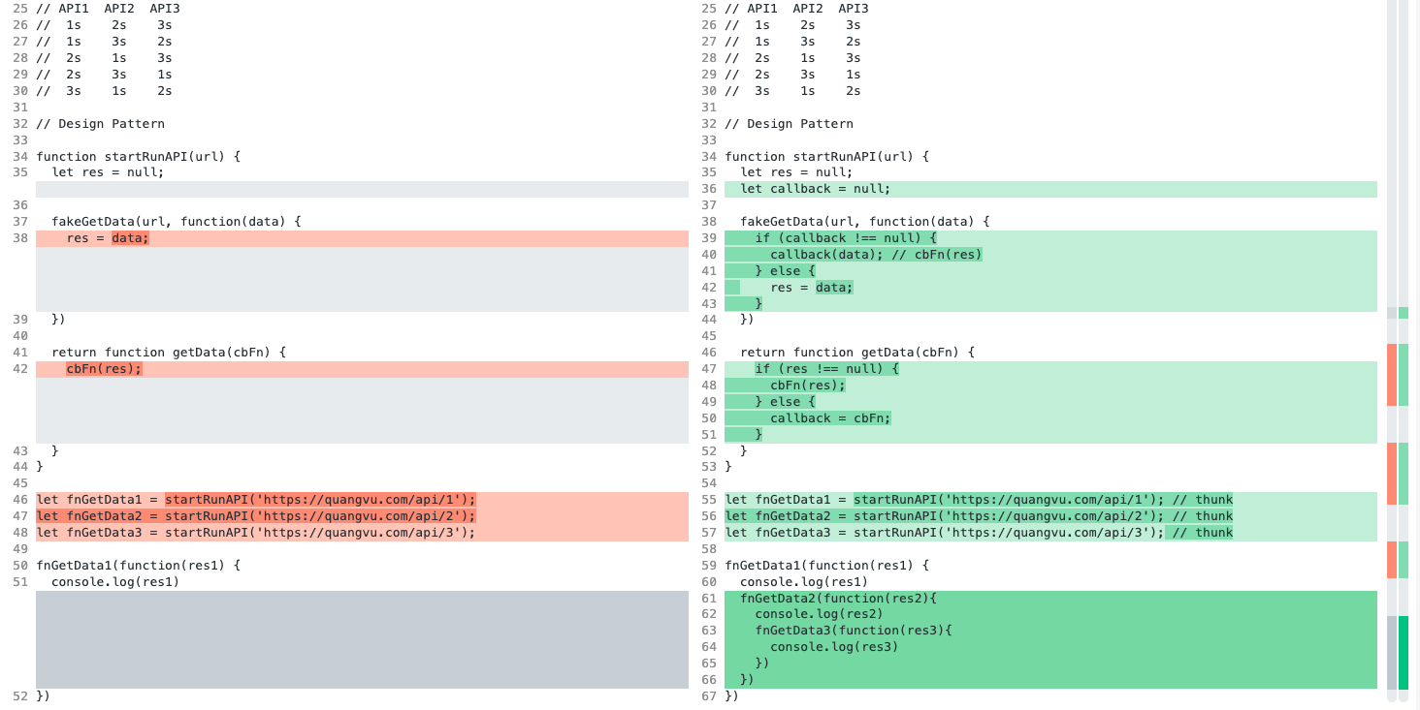

Check browser
 | 3 API được gọi đồng thời cùng 1 lúc do đó toàn bộ chương trình chỉ mất tối đa là hơn 4s thôi bởi vì nó lợi dụng cơ chế của Web APIs để xử dụng tính năng Timer và chạy đồng thời cùng 1 lúc mà không cần phải chờ gì cả mà nó chỉ phụ thuộc
 | vào cái lâu nhất thôi

 | API 1 chạy lâu nhất nên sau khi res1 được in ra thì res2 và res3 cũng được in ra luôn

